Worksheet
ID | Title | Created By | Preconditions | Expected Result | Priority | Section | Steps | Steps | Steps (Additional Info) | Steps (Expected Result) | Steps (References) | Steps (Shared step ID) | Steps (Step) | Updated By
C1 | Kayıtlı kullanıcı ile giriş yap | ilkin dinçer | Sistemde kayıtlı olan bir kullanıcı olmalıdır. "amazon.test.project@gmail.com" "testdeneme345" |  | Critical | Login |  | 1. Eposta alanı doldurulur. Expected Result: Eposta alanının başarıyla doldurulabildiği görüntülenmiştir. 2. Şifre alanı doldurulur. Expected Result: Şifre alanının başarıyla doldurulduğu görüntülenmiştir. 3. Giriş yap butonuna tıklanır. Expected Result: Başarıyla sisteme giriş yapılır. | 1. 2. 3. | 1. Eposta alanının başarıyla doldurulabildiği görüntülenmiştir. 2. Şifre alanının başarıyla doldurulabildiği görüntülenmiştir. 3. Başarıyla sisteme giriş yapılır. | 1. 2. 3. | 1. 2. 3. | 1. Eposta alanı doldurulur. 2. Şifre alanı doldurulur. 3. Giriş yap butonuna tıklanır. | ilkin dinçer
C2 | Kayıtlı olmayan kullanıcı ile giriş yap | ilkin dinçer | Sistemde kayıtlı olmayan kullanıcı ile devam edilir. "testtest@gmail.com" |  | Medium | Login |  | 1. Sistemde kayıtlı olmayan kullanıcı ile eposta alanı doldurulur. Şifre alanı doldurulur. Giriş yap butonuna tıklanır. Expected Result: Hata mesajının geldiği görüntülenmiştir. ""Hatalı e-posta veya parola."" | 1 | 1. Hata mesajının geldiği görüntülenmiştir. ""Hatalı e-posta veya parola."" | 1 | 1 | 1. Sistemde kayıtlı olmayan kullanıcı ile eposta alanı doldurulur. Şifre alanı doldurulur. Giriş yap butonuna tıklanır. | ilkin dinçer
C3 | Eposta alanının boş gönderilmesi kontrolü | ilkin dinçer | Eposta alanı doldurulmamalıdır. | 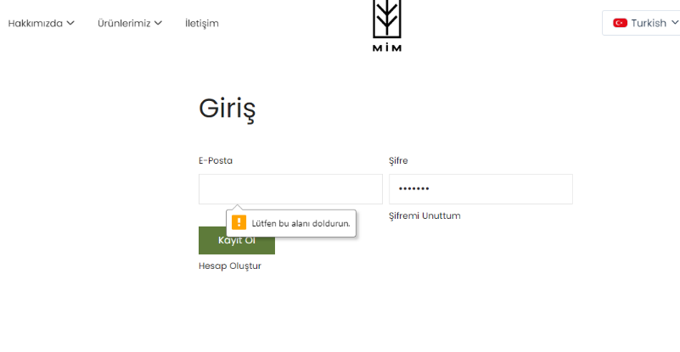 Hata mesajı ile karşılaşılır. ""Lütfen bu alanı doldurun."" | Medium | Login | Eposta alanı boş bırakılır. şifre alanı doldurulur. Kayıt ol butonuna tıklanır. |  |  |  |  |  |  | ilkin dinçer
C4 | Şifre alanının boş gönderilmesi kontrolü | ilkin dinçer | Eposta alanına geçerli eposta girilmelidir. | 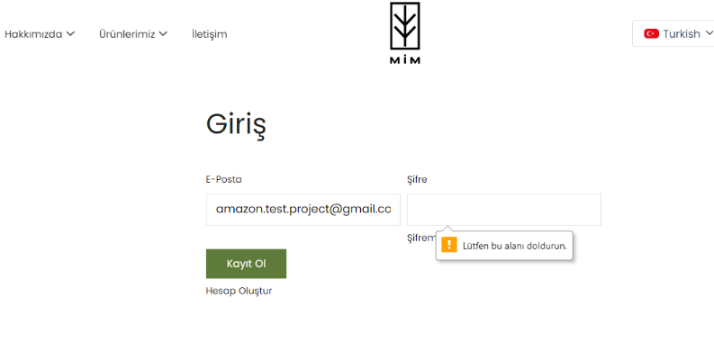 Hata mesajı görüntülenir. ""Lütfen bu alanı doldurun."" | Medium | Login | Eposta alanına geçerli eposta girilir. Şifre alanı doldurulmaz. Kayıt ol butonuna tıklanır. |  |  |  |  |  |  | ilkin dinçer
C5 | Eposta ve şifre alanları minimum ve maksimum karakter alanları kontrolü | ilkin dinçer |  | 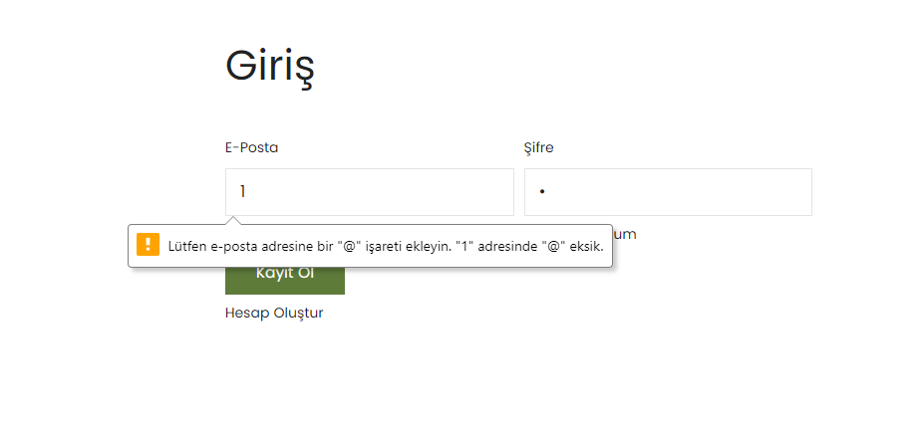 Hata mesajı görüntülenir. | Medium | Login | Eposta ve şifre alanları en az 1 karakter olacak şekilde doldurulur. Kayıt ol butonuna tıklanır. |  |  |  |  |  |  | ilkin dinçer
C7 | Şifre alanı maskeleme kontrolü | ilkin dinçer |  | 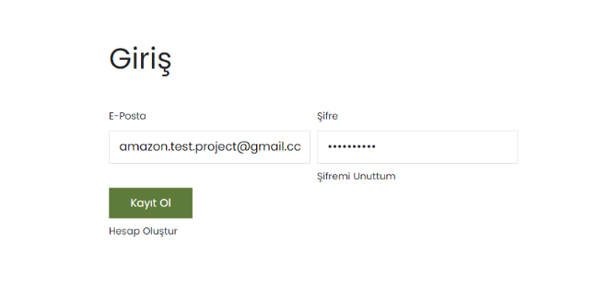 Şifre alanının maskelendiği görüntülenmiştir. | Medium | Login | Şifre alanı doldurulur. |  |  |  |  |  |  | ilkin dinçer
C31 | Login sayfası kayıt ol butonu hatası | ilkin dinçer |  | 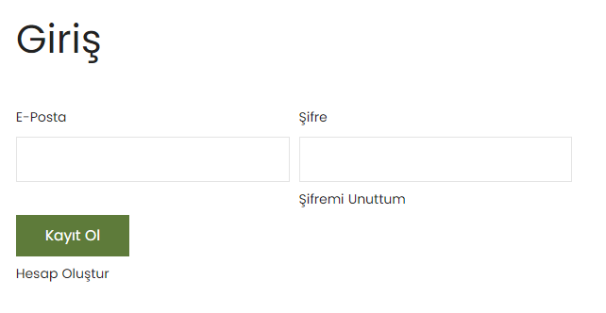 Kayıt ol butonu yerine giriş yap butonu kullanılabilir. | Critical | Login | Sisteme giriş yapılırken giriş yap butonunun adı kayıt ol olarak yazılmıştır. |  |  |  |  |  |  | ilkin dinçer
C33 | Şifremi unuttum sayfa kontrolü | ilkin dinçer |  | 1.Yazım yanlışı düzeltilir. 2.“Şifreyi Kurtar” başlığı görüntülenir. | High | Login | Giriş yap butonuna tıklanır. Şifremi unuttum butonuna tıklanır. | 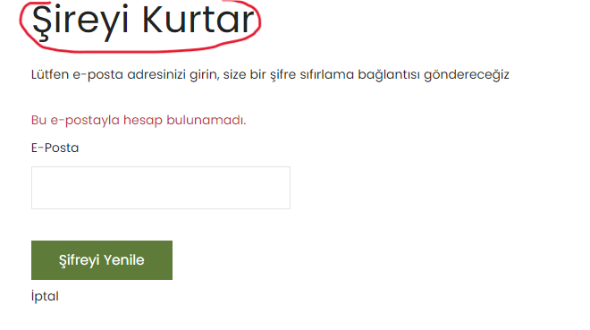 |  | 1.Yazım yanlışı düzeltilir. 2.“Şifreyi Kurtar” başlığı görüntülenir. |  |  |  | ilkin dinçer
C32 | Şifremi unuttum butonu kontrolü | ilkin dinçer |  |  | Medium | Login |  | 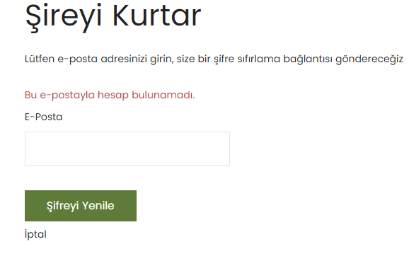 1.Sistemde kayıtlı olan kullanıcı ile eposta alanı doldurulur. Şifreyi yenile butonuna tıklanır. Expected Result: Hata mesajı görüntülenmiştir. "Size şifrenizi güncellemeniz için bir bağlantı içeren bir e-posta gönderdik." 2.Sistemde kayıtlı olmayan kullanıcı ile eposta alanı doldurulur. Şifreyi yenile butonuna tıklanır. Expected Result: Hata mesajı görüntülenmiştir. "Bu e-postayla hesap bulunamadı." |  |  |  |  |  | ilkin dinçer
C9 | Sistemde kayıtlı olmayan bir kullanıcı ile hesap oluşturma | ilkin dinçer | Sistemde kayıtlı olmayan kullanıcı ile hesap oluşturulur. | 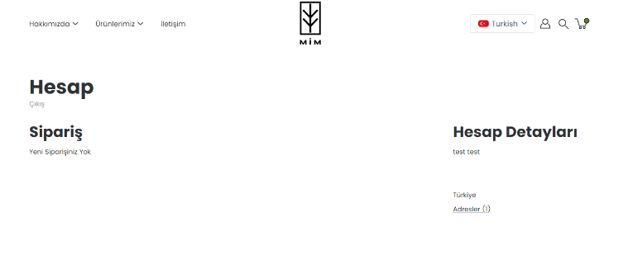 Başarıyla kullanıcı oluşturulur. | Critical | Register | Ad, Soyad alanı doldurulur. E-posta alanı doldurulur. Şifre alanı doldurulur. Gönder butonuna tıklanır. |  |  |  |  |  |  | ilkin dinçer
C10 | Sistemde kayıtlı olan bir kullanıcı ile hesap oluşturma | ilkin dinçer | Sistemde kayıtlı kullanıcı olmalıdır. "amazon.test.project@gmail.com" "testdeneme345" | Hata mesajı görüntülenir. ""Bu e-posta adresi zaten bir hesapla ilişkili. Bu hesap sizinse parolanızı sıfırlayabilirsiniz"" | Medium | Register | Sistemde kayıtlı olan eposta ile eposta alanı doldurulmalıdır. Ad, soyad, şifre doldurulmalıdır. Gönder butonuna tıklanmalıdır. |  |  |  |  |  |  | ilkin dinçer
C11 | Ad soyad eposta ve şifre alanlarının boş karakter kontrolü | ilkin dinçer |  |  | Critical | Register |  | 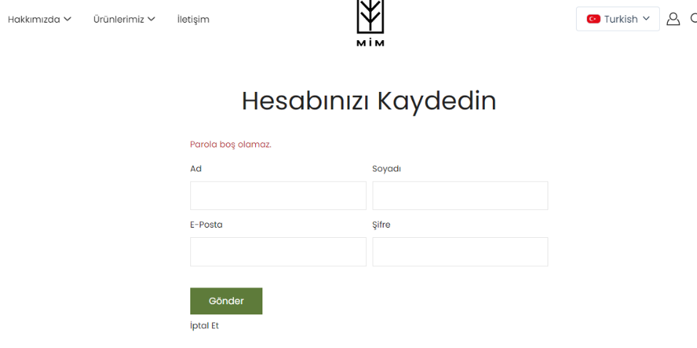 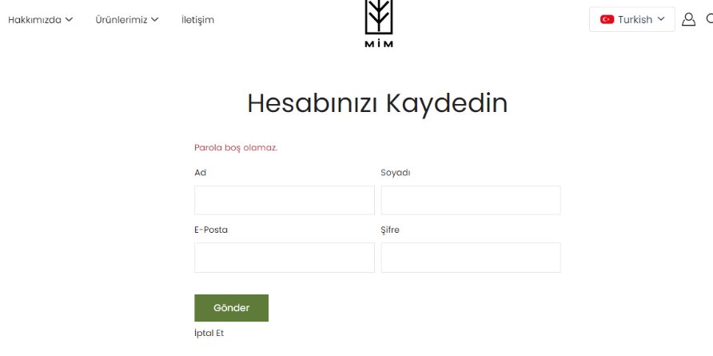 1. Ad soyad alanları boş bırakılır. Diğer alanlar doldurulur. Gönder butonuna tıklanır. Expected Result: Hata mesajı görüntülenememiştir. Kullanıcı üye olabiliyor. (BUG) 2. Ad soyad girilir. Eposta alanı boş bırakılır. Gönder butonuna tıklanır. Expected Result: Hata mesajı görüntülenmiştir. ""Eposta boş olamaz"" 3. Ad soyad eposta alanı doldurulur. Şifre alanı boş bırakılır. Gönder butonuna tıklanır. Expected Result: Hata mesajı görüntülenmiştir. | 1. 2. 3. | 1. Hata mesajı görüntülenememiştir. Kullanıcı üye olabiliyor. (BUG) 2. Hata mesajı görüntülenmiştir. ""Eposta boş olamaz"" 3. Hata mesajı görüntülenmiştir. | 1. 2. 3. | 1. 2. 3. | 1. Ad soyad alanları boş bırakılır. Diğer alanlar doldurulur. Gönder butonuna tıklanır. 2. Ad soyad girilir. Eposta alanı boş bırakılır. Gönder butonuna tıklanır. 3. Ad soyad eposta alanı doldurulur. Şifre alanı boş bırakılır. Gönder butonuna tıklanır. | ilkin dinçer
C12 | Ad soyad eposta ve şifre alanlarının maksimum ve minimum karakter kontrolü | ilkin dinçer |  |  | Medium | Register |  | 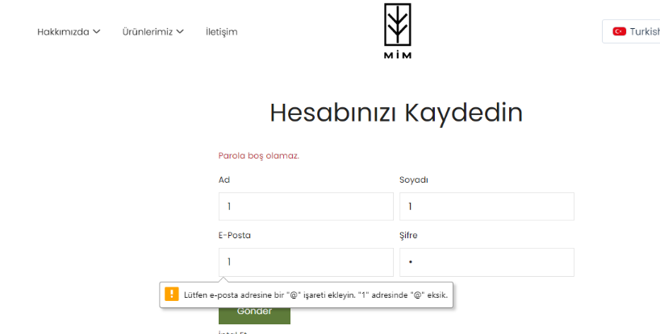 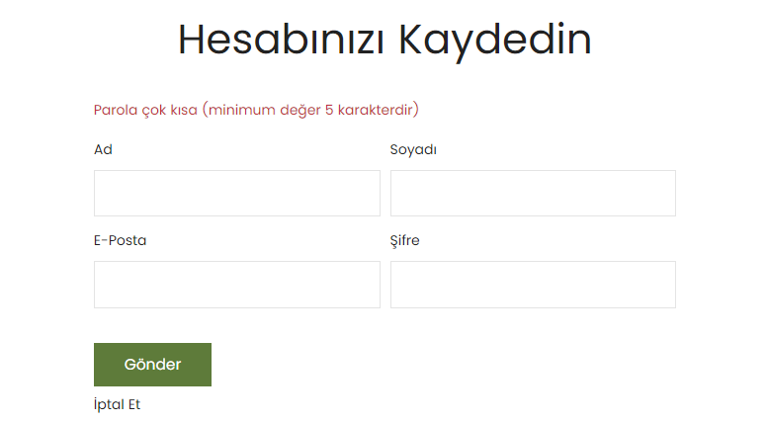 1. Ad soyad eposta şifre alanlarına minimum 1 karakter girilir. Gönder butonuna tıklanır. Expected Result: Hata mesajı görüntülenir. 2. Ad soyad şifre alanları minimum 1 karakter girilir. Eposta alanı geçerli eposta ile doldurulur. Gönder butonuna tıklanır. Expected Result: Hata mesajı görüntülenir. "Parola çok kısa (minimum değer 5 karakterdir)" | 1. 2. | 1. Hata mesajı görüntülenir. 2. Hata mesajı görüntülenir. | 1. 2. | 1. 2. | 1. Ad soyad eposta şifre alanlarına minimum 1 karakter girilir. Gönder butonuna tıklanır. 2. Ad soyad şifre alanları minimum 1 karakter girilir. Eposta alanı geçerli eposta ile doldurulur. Gönder butonuna tıklanır. | ilkin dinçer
C14 | Ad soyad eposta ve şifre alanlarının geçersiz karakter kontrolü | ilkin dinçer |  |  | Medium | Register |  |  |  |  |  |  |  | ilkin dinçer
C15 | Şifre alanı maskeleme kontrolü | ilkin dinçer |  | 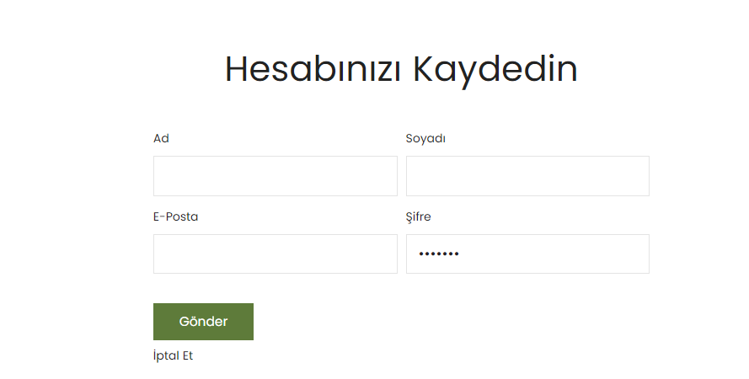 Şifre alanındaki karakterlerin maskelendiği görüntülenmiştir. | Medium | Register | Şifre alanına karakter girişi yapılır. |  |  |  |  |  |  | ilkin dinçer
C29 | Geçersiz eposta ile kayıt olma kontrolü | ilkin dinçer | Geçersiz eposta kullanılır. "jsnjhs@kjnfjd.com" "dfjbfdjhv" | Hatalı giriş mesajı görüntülenmemiştir. Geçersiz eposta ile başarıyla giriş yapıldığı görülmüştür. (BUG) | Critical | Register | Ad, soyad alanı doldurulur. Eposta alanı geçersiz eposta ile doldurulur. Şifre alanı doldurulur. Gönder butonuna tıklanır. |  |  |  |  |  |  | ilkin dinçer
C16 | Ürünlerin listelenmesi kontrolü | ilkin dinçer |  |  | High | Products |  | 1. Ürünlerimiz butonunun üzerine gelinir. Expected Result: Ürün başlıklarının listelendiği görüntülenmiştir. 2. Ürünlerimiz butonuna tıklanır. Expected Result: Koleksiyonlar sayfasının görüntülendiği görülmüştür. | 1. 2. | 1. Ürün başlıklarının listelendiği görülmüştür. 2. Koleksiyonlar sayfasının görüntülendiği görülmüştür. | 1. 2. | 1. 2. | 1. Ürünlerimiz butonunun üzerine gelinir. 2. Ürünlerimiz butonuna tıklanır. | ilkin dinçer
C18 | Koleksiyon ürünlerinin link yönlendirmesi | ilkin dinçer | Ürünlerimiz butonuna tıklanmalıdır. |  | Medium | Products |  | 1. Ürünlerimiz butonuna tıklanır. Expected Result: Koleksiyon ürünleri sayfasına yönlendirildiği görüntülenmiştir. 2. Koleksiyon ürünleri sayfasında view butonuna tıklanır. Expected Result: Başlığa ait ürünlerin görüntülendiği görülmüştür. | 1. 2. | 1. Koleksiyon ürünleri sayfasına yönlendirildiği görüntülenmiştir. 2. Başlığa ait ürünlerin görüntülendiği görülmüştür. | 1. 2. | 1. 2. | 1. Ürünlerimiz butonuna tıklanır. 2. Koleksiyon ürünleri sayfasında view butonuna tıklanır. | ilkin dinçer
C17 | Ürünlerinin pagination kontrolü | ilkin dinçer |  |  | Medium | Products |  | 1. Anasayfa görüntülenir. Scroll edilir. Expected Result: Koleksiyonların ve ürünlerin başarıyla listelendiği görüntülenmiştir. 2. Ürünlerimiz butonuna tıklanır. Scroll edilir. Expected Result: Koleksiyonların başarıyla listelendiği görüntülenmiştir. 3. Ürünlerimiz butonuna tıklanır. Koleksiyonlardan birine tıklanır. Scroll edilir. Expected Result: Ürünlerin başarıyla listelendiği görüntülenmiştir. | 1. 2. 3. | 1. Koleksiyonların ve ürünlerin başarıyla listelendiği görüntülenmiştir. 2. Koleksiyonların başarıyla listelendiği görüntülenmiştir. 3.Ürünlerin başarıyla listelendiği görüntülenmiştir. | 1. 2. 3. | 1. 2. 3. | 1. Anasayfa görüntülenir. Scroll edilir. 2. Ürünlerimiz butonuna tıklanır. Scroll edilir. 3. Ürünlerimiz butonuna tıklanır. Koleksiyonlardan birine tıklanır. Scroll edilir. | ilkin dinçer
C20 | Ürün filtreleme alanının kontrolü | ilkin dinçer | Ürünlerimiz butonuna tıklanır. Koleksiyonlardan biri seçilir. |  | Medium | Products |  | 1. Stok durumu filtresi seçilir. Expected Result: Stokta olmayan ürünlerin görüntülenmediği görülmüştür. Filtrenin başarıyla uygulandığı görüntülenmiştir. 2. Fiyat aralığı filtresi seçilir. Expected Result: Maksimum ve minimum aralık seçimi denenmiş ve filtrenin başarıyla uygulandığı görüntülenmiştir. 3. Ürün türü filtresi seçilir. Expected Result: Stokta olmayan ürünlerin seçilemediği görüntülenmişir. Filtrenin başarıyla uygulandığı görüntülenmiştir. 4. Size filtresi seçilir. Expected Result: Filtrenin başarıyla uygulandığı görüntülenmiştir. 5. Daha fazla filtre seçeneği seçilir. Expected Result: Daha fazla filtre alanının stok durumuna göre listelendiği görüntülenmiştir.. Stokta olmayan ürünlerin seçilemediği görülmüştür. Filtrenin başarıyla uygulandığı görüntülenmiştir. | 1. 2. 3. 4. 5. | 1. Stokta olmayan ürünlerin görüntülenmediği görütülenmiştir. Filtrenin başarıyla uygulandığı görüntülenmiştir. 2. Maksimum ve minimum aralık seçimi denenmiş ve filtrenin başarıyla uygulandığı görüntülenmiştir. 3. Stokta olmayan ürünlerin seçilemediği görülmüştür. Filtrenin başarıyla uygulandığı görüntülenmiştir. 4. Filtrenin başarıyla uygulandığı görüntülenmiştir. 5. Daha fazla filtre alanının stok durumuna göre listelendiği görülmüştür. Stokta olmayan ürünlerin seçilemediği görülmüştür. Filtrenin başarıyla uygulandığı görüntülenmiştir. | 1. 2. 3. 4. 5. | 1. 2. 3. 4. 5. | 1. Stok durumu filtresi seçilir. 2. Fiyat aralığı filtresi seçilir. 3. Ürün türü filtresi seçilir. 4. Size filtresi seçilir. 5. Daha fazla filtre seçeneği seçilir. | ilkin dinçer
C21 | Ürünlerin hızlı görünüm alanlarının geldiği kontrolü | ilkin dinçer | Ürünlerimiz butonuna tıklanır. Koleksiyon seçilir. |  | High | Products |  | 1. Ürün üzerine mouse ile gelinir. Expected Result: Hızlı görünüm butonunun geldiği görüntülenmiştir. 2. Ürünlerin üzerine mouse ile gelinir. Hızlı görünüm butonuna tıklanır. Expected Result: Hızlı görünüm alanının aynı sayfada başarıyla görüntülendiği görülmüştür. 3. Ürünlerin üzerine mouse ile gelinir. Hızlı görünüm butonuna tıklanır. Size seçilir. Expected Result: Başarıyla size seçilebildiği görüntülenmiştir. 4. Ürünlerin üzerine mouse ile gelinir. Hızlı görünüm butonuna tıklanır. Adet seçilir. Expected Result: Başarıyla adet seçilebildiği görüntülenmiştir. 5. Ürünlerin üzerine mouse ile gelinir. Hızlı görünüm butonuna tıklanır. Size seçilir. Adet seçilir. Sepetinize ekleyin butonuna tıklanır. Expected Result: Ürünlerin başarıyla sepete eklendiği görüntülenmiştir. 6. Ürünlerin üzerine mouse ile gelinir. Hızlı görünüm butonuna tıklanır. Size seçilir. Adet seçilir. Hemen satın alın butonuna tıklanır. Expected Result: Ürünün sepete eklendiği ve ödeme sayfasına yönlendirildiği görüntülenmiştir. | 1. 2. 3. 4. 5. 6. | 1. Hızlı görünüm butonunun geldiği görüntülenmiştir. 2. Hızlı görünüm alanının aynı sayfada başarıyla görüntülendiği görülmüştür. 3. Başarıyla size seçilebildiği görüntülenmiştir. 4. Başarıyla adet seçilebildiği görüntülenmiştir. 5. Ürünlerin başarıyla sepete eklendiği görüntülenmiştir. 6. Ürünlerin sepete eklendiği ve ödeme sayfasına yönlendirildiği görüntülenmiştir. | 1. 2. 3. 4. 5. 6. | 1. 2. 3. 4. 5. 6. | 1. Ürünlerin üzerine mouse ile gelinir. 2. Ürünlerin üzerine mouse ile gelinir. Hızlı görünüm butonuna tıklanır. 3. Ürünlerin üzerine mouse ile gelinir. Hızlı görünüm butonuna tıklanır. Size seçilir. 4. Ürünlerin üzerine mouse ile gelinir. Hızlı görünüm butonuna tıklanır. Adet seçilir. 5. Ürünlerin üzerine mouse ile gelinir. Hızlı görünüm butonuna tıklanır. Size seçilir. Adet seçilir. Sepetinize ekleyin butonuna tıklanır. 6. Ürünlerin üzerine mouse ile gelinir. Hızlı görünüm butonuna tıklanır. Size seçilir. Adet seçilir. Hemen satın alın butonuna tıklanır. | ilkin dinçer

C23 | Ürün sayfasının kontrolü | ilkin dinçer | Ürünlerimiz butonuna tıklanır. Koleksiyon seçilir. |  | High | Products |  | 1. Ürün ismine tıklanır. Expected Result: Ürün sayfasına başarılı şekilde yönlendirildiği görüntülenmiştir. 2. Ürün ismine tıklanır. Adet seçilir. Expected Result: Adet seçilebildiği görüntülenmiştir. 3. Ürün ismine tıklanır. Size seçilir. Expected Result: Size seçilebildiği görüntülenmiştir. 4. Ürün ismine tıklanır. Size seçilir. Adet seçilir. Sepetinize ekleyin butonuna tıklanır. Expected Result: Ürünlerin başarıyla sepete eklendiği görüntülenmiştir. 5. Ürün ismine tıklanır. Size seçilir. Adet seçilir. Hemen satın alın butonuna tıklanır. Expected Result: Ürün başarıyla sepete eklemiştir ve ödeme sayfasına yönlendirilmiştir. | 1. 2. 3. 4. 5. | 1. Ürün sayfasına başarılı şekilde yönlendirildiği görüntülenmiştir. 2. Adet seçilebildiği görüntülenmiştir. 3. Size seçilebildiği görüntülenmiştir. 4. Ürünün başarıyla sepete eklendiği görüntülenmiştir. 5. Ürün başarıyla sepete eklemiştir ve ödeme sayfasına yönlendirilmiştir. | 1. 2. 3. 4. 5. | 1. 2. 3. 4. 5. | 1. Ürün ismine tıklanır. 2. Ürün ismine tıklanır. Adet seçilir. 3.Ürün ismine tıklanır. Size seçilir. 4. Ürün ismine tıklanır. Size seçilir. Adet seçilir. Sepetinize ekleyin butonuna tıklanır. 5.Ürün ismine tıklanır. Size seçilir. Adet seçilir. Hemen satın alın butonuna tıklanır. | ilkin dinçer

C30 | Ürünlerin ve koleksiyon görsellerinin kontrolü | ilkin dinçer | Ürünlerimiz butonuna tıklanır. |  | High | Products |  | 1. Ürünlerimiz butonuna tıklanır. Koleksiyonlar görüntülenir. Expected Result: Koleksiyon görrsellerinin başarılı bir şekilde geldiği görüntülenmiştir. 2. Ürünlerimiz butonuna tıklanır. Koleksiyon seçilir. Ürünler görüntülenir. Expected Result: Ürünlerin görrselleri başarılı şekilde görüntülenmiştir. | 1. 2. | 1. Koleksiyon görsellerinin başarılı bir şekilde geldiği görüntülenmiştir. 2. Ürünlerin görselleri başarılı şekilde görüntülenmiştir. | 1. 2. | 1. 2. | 1. Ürünlerimiz butonuna tıklanır. Koleksiyonlar görüntülenir. 2. Ürünlerimiz butonuna tıklanır. Koleksiyon seçilir. Ürünler görüntülenir. | ilkin dinçer
C28 | Alışverişi tamamla ve alışverişe devam et butonlarının kontrolü | ilkin dinçer | Ürün sepete eklenir. Sepet butonuna tıklanır. |  | Critical | Basket |  | 1. Alışverişi tamamla butonuna tıklanır. Expected Result: Başarıyla ödeme sayfasına yönlendirildiği görüntülenmiştir. 2. Alışverişe devam et butonuna tıklanır. Expected Result: En son Sepete eklenen ürün sayfasına yönlendirme sağlanmıştır. | 1. 2. | 1. Başarıyla ödeme sayfasına yönlendirildiği görüntülenmiştir. 2. En son sepete eklenen ürünün sayfasına yönlendirme sağlanmıştır. | 1. 2. | 1. 2. | 1. Alışverişi tamamla butonuna tıklanır. 2. Alışverişe devam et butonuna tıklanır. | ilkin dinçer
C27 | İndirim kodu uygulama kontrolü | ilkin dinçer | Sepette ürün olmalıdır. |  | Medium | Basket |  | 1. Ürün sepete eklenir. Ödeme ekranına gelinir. (Sepete gidip alışverişi tamamla. Ürün seçilip hemen satın al butonuna tıklanır. Ödeneme ekranına yönlendirilir.) İndirim kodu butonuna tıklanır. Geçersiz indirim kodu girilir. Expected Result: Hata mesajı görüntülenmiştir. "Geçerli bir indirim kodu girin" | 1 | 1. Hata mesajı görüntülenmiştir. ""Geçerli bir indirim kodu girin"" | 1 | 1 | 1. Ürün sepete eklenir. Ödeme ekranına gelinir. (Sepete gidip alışverişi tamamla. Ürün seçilip hemen satın al butonuna tıklanır. Ödeneme ekranına yönlendirilir.) İndirim kodu butonuna tıklanır. Geçersiz indirim kodu girilir. | ilkin dinçer
C26 | Ödeme sayfası yönlendirme kontrolü | ilkin dinçer | Sepette ürün olmalıdır. |  | Critical | Basket |  | 1. Ürün sepete eklenir. Sepet butonuna tıklanır. Alışverişi tamamla butonuna tıklanır. Bilgiler doldurulur. Şimdi öde butonuna tıklanır. Expected Result: İyzico sayfasına başarıyla yönlendirilmiştir. | 1 | 1. İyzico sayfasına başarıyla yönlendirilmiştir. | 1 | 1 | 1. Ürün sepete eklenir. Sepet butonuna tıklanır. Alışverişi tamamla butonuna tıklanır. Bilgiler doldurulur. Şimdi öde butonuna tıklanır. | ilkin dinçer

